封測AI列表
To: 買方基金經理人 (Buy-Side Portfolio Managers)
From: Sell-Side 首席投資分析師
Date: 2026年3月2日
Subject: 內部備忘錄 (Memo) - 台灣半導體封裝、測試與檢測產業鏈全景映射 (Industry Mapping)

【Executive Summary | 核心觀點】
經理人好。在目前的市場週期中，市場對於「封測」一詞的定價存在極大的分歧。我們看到資金過度集中於具備先進封裝（CoWoS、FOPLP、SoIC）題材的頭部企業，而傳統打線封裝（Wire Bonding）與成熟製程測試則因消費性電子復甦疲軟而面臨嚴重的毛利率壓縮風險。
作為數據導向的懷疑論者，我必須提醒：不要被公司法說會上對「AI外溢效應」的過度包裝給蒙蔽。 真正能吃到 AI 與 HPC 晶片紅利的，只有掌握前段高階測試（CP）產能、高階探針卡技術，以及與 Foundry（如台積電）深度綁定的 OOSAT（外包封測）廠。其餘多數仍在紅海中掙扎。
為了讓團隊能快速且精準地在海量標的中鎖定目標，我已為你建立一份全台股封測與檢測產業鏈的全景掃描清單。本清單未做主觀評分剔除，旨在呈現最完整、真實的供應鏈樣貌，並依據其核心業務（封裝、前段測試、後段測試、檢測分析）進行嚴格分類。
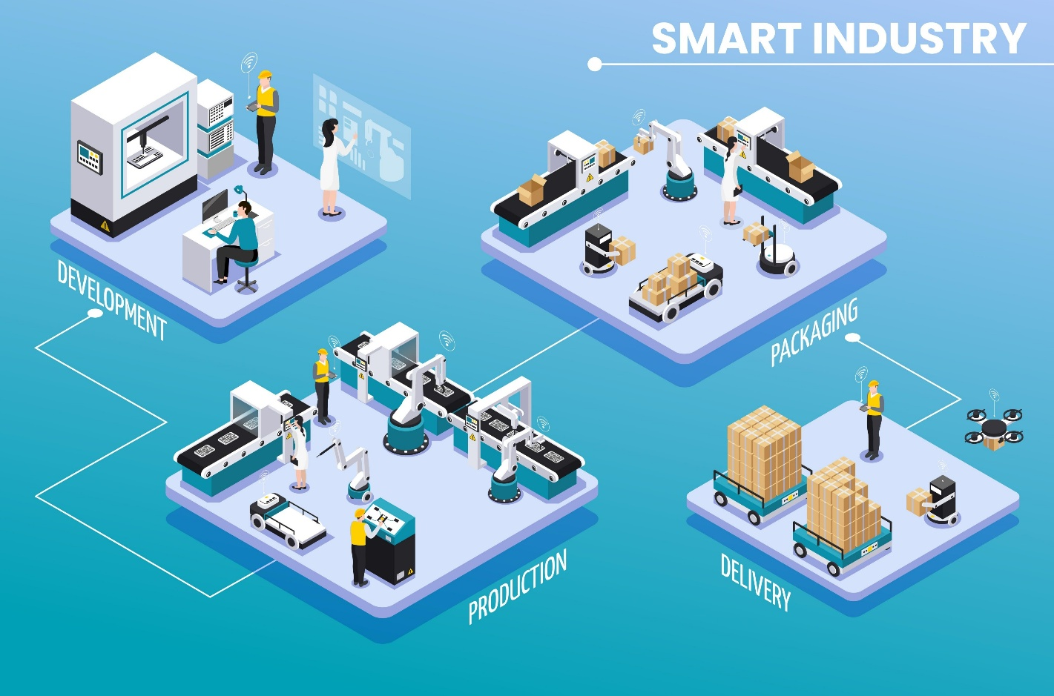

Shutterstock

📂 台灣半導體封裝、測試與檢測產業鏈總表
一、 綜合型封裝與測試 (Comprehensive OSAT)
此板塊為一條龍服務的巨頭或特定領域的整合大廠。定價能力取決於其高階封裝（Flip Chip, SiP, 2.5D/3D）的產能佔比。
公司名稱 | 股票代號 | 核心負責業務 (封裝/測試) | 關鍵技術亮點 / 潛在風險挖掘 | 主要客戶群 (已定價或潛在)
日月光投控 | 3711 | 全方位封裝與後段測試 | 全球最大OSAT。掌握SiP、VIPack、FOPLP。風險在於EMS業務毛利拖累。 | Apple, AMD, Qualcomm, NVIDIA, 聯發科
力成 | 6239 | 記憶體與邏輯IC封測 | 記憶體封測龍頭。積極轉型高階邏輯IC封測與面板級扇出型封裝(FOPLP)。 | Kioxia, Micron, Intel
南茂 | 8150 | DDI與記憶體封測 | 驅動IC(DDI)與記憶體。受面板報價與消費性電子週期影響極深。 | 聯詠, 群聯, 旺宏
頎邦 | 6147 | DDI(驅動IC)專屬封測 | 專注金凸塊(Gold Bump)與COF封裝。定價能力受限於蘋果與面板廠雙重夾擊。 | Apple, 聯詠, 瑞鼎
超豐 | 2446 | 傳統成熟製程封裝與測試 | 專注導線架封裝(QFN, QFP)。MCU與消費性IC的風向標，目前缺乏高成長動能。 | 瑞昱, 聯詠, 盛群(MCU廠)
菱生 | 2369 | 記憶體、感測器、電源IC | 專注NOR Flash與PMIC封裝。屬中低階產能，易受中國OSAT廠價格競爭。 | 旺宏, 瑞昱
華東 | 8110 | 記憶體封裝與測試 | 利基型記憶體封測。高度依賴集團母公司與關聯企業訂單。 | 華邦電, 南亞科
福懋科 | 8131 | 記憶體封裝與測試 | 穩健型定存股特性，爆發力弱，業績高度與南亞科連動。 | 南亞科
捷敏-KY | 6525 | 功率半導體專屬封測 | 專注MOSFET, IGBT, SiC。受惠於車用與工控，但需留意中國新能源車內捲風險。 | Infineon, Diodes
二、 專業前段測試 (CP) 與 後段成品測試 (FT)
測試領域的護城河在於「測試機台的資本支出規模」與「測試程式的客製化能力」。AI 晶片測試時間（Test Time）大幅拉長，是目前未被完全消化的利多。
公司名稱 | 股票代號 | 核心負責業務 (測試類別) | 關鍵技術亮點 / 潛在風險挖掘 | 主要客戶群 (已定價或潛在)
京元電子 | 2449 | 前段晶圓測試(CP)與FT | 全球最大純測試廠。AI晶片burn-in與CP測試的最大受惠者。護城河極深。 | NVIDIA, AMD, 聯發科, Intel
矽格 | 6257 | 晶圓測試與成品測試 | 網通、手機RF晶片測試主力。近年透過併購(台星科等)跨入AI與車用。 | 聯發科, 瑞昱
欣銓 | 3264 | 晶圓測試(CP)為主 | 車用、安控與微控制器測試。與IDM大廠綁定深，受惠於IDM廠委外趨勢。 | TI, NXP, Infineon, STM
台星科 | 3265 | 高階測試與晶圓級封裝 | 矽格集團旗下。具備高階AI晶片與HPC測試能力，產能規模小但毛利高。 | AMD, 聯發科
同欣電 | 6271 | CIS影像感測器測試與封裝 | 專注CIS與車用陶瓷基板。風險在於智慧型手機復甦緩慢及Sony自有產能排擠。 | Sony, OmniVision
精材 | 3374 | CIS封裝、晶圓級測試 | 台積電轉投資。高度依賴蘋果手機出貨量，營收具強烈季節性。 | 台積電, Apple
采鈺 | 6789 | 光學封裝、微透鏡 | 台積電轉投資。專注CIS與光感測元件。受惠於手機鏡頭升級與車載鏡頭。 | 台積電, OmniVision
久元 | 6261 | LED與半導體測試/切割 | 業務涵蓋測試與自製測試設備。屬成熟型業務。 | 國內外LED及IC設計廠
三、 檢測與分析 (Inspection, MA, FA, RA)
此領域是「研發軍備競賽」的賣鏟人。只要台積電推進先進製程（2nm/1.6nm/A14），IC設計廠開發新晶片，就需要材料分析(MA)與故障分析(FA)。這是一個受「研發開案量」而非「量產量」驅動的板塊。
公司名稱 | 股票代號 | 核心負責業務 (檢測分析) | 關鍵技術亮點 / 潛在風險挖掘 | 主要客戶群 (已定價或潛在)
閎康 | 3587 | MA, FA, RA 全方位檢測 | 佈局全球最廣(台、中、日)。MA技術領先，受惠於日本半導體復興與台積電擴廠。 | 台積電, 聯發科, UMC
宜特 | 3289 | RA (可靠度) 與 FA 為主 | RA領域龍頭。近年切入太空、車規驗證有成。與閎康在MA領域激烈競爭。 | 台積電, 聯發科, 車用晶片廠
汎銓 | 6830 | MA (材料分析) 為主 | 高度專注於極紫外光(EUV)先進製程的MA。護城河在於保護客戶機密的獨家工法。 | 台積電
耕興 | 6146 | 終端產品法規與通訊檢測 | 偏向終端產品(手機、網通設備)的電磁相容與5G/Wi-Fi 7檢測，非純半導體晶片端。 | 聯發科, 蘋果, 三星
四、 測試介面與耗材 (Test Interface) - 隱形的暴利區塊
測試機台需要搭配探針卡與測試座才能進行測試。這塊是高頻、高速、大電流晶片測試的核心瓶頸，也是買方極度關注的高毛利零組件。
公司名稱 | 股票代號 | 核心負責業務 (測試介面) | 關鍵技術亮點 / 潛在風險挖掘 | 主要客戶群 (已定價或潛在)
旺矽 | 6223 | 探針卡 (CPC, VPC, MEMS) | 垂直探針卡(VPC)全球大廠，通吃AI GPU與手機AP。近年毛利表現極佳，需注意擴產進度。 | NVIDIA, 聯發科, Google (TPU) | 興櫃：漢測、創新服務、景美
精測 | 6510 | 探針卡與測試載板 | 過去過度依賴單一手機客戶(蘋果/聯發科)導致營運波動。正積極轉型HPC測試。 | 聯發科, 台積電
穎崴 | 6515 | 測試座 (Test Socket) | AI與HPC成品測試座(Coaxial Socket)市佔極高。與北美GPU大廠綁定極深。 | NVIDIA, AMD
雍智科 | 6683 | 測試載板與探針卡板 | IC測試載板設計與製造。輕資產模式，受惠於IC設計開案量增加。 | 聯發科, 瑞昱
中探針 | 6217 | 測試探針與連接器探針 | 跨足半導體測試探針與MagSafe充電探針。半導體佔比正在拉升中。 | Apple, 封測廠

💡 Sell-Side 分析師的操作備忘 (Actionable Insights)
經理人，這張表只是第一步（Data Gathering）。市場上的散戶在看 P/E Ratio，但我們看的是 P/T Ratio (Price to Technology 護城河) 以及 產能稼動率的拐點。
1. 隱藏的風險 (The Hidden Risks): 不要碰純做消費性電子傳統打線封裝（Wire Bonding）的廠（如某些二線廠）。他們的折舊雖然完畢，但中國長電、通富微電的價格戰正在摧毀這塊的毛利率。法說會上他們會說「庫存去化完畢」，但沒說的是「客戶要求降價20%才給單」。
2. 未被定價的機會 (The Unpriced Opportunities): 注意測試介面（旺矽、穎崴）與純高階測試（京元電、台星科）。AI 晶片因為電晶體數量暴增，良率控制極難，「測試時間 (Test Time)」成倍數增加。這意味著即使晶片總出貨量成長只有 10%，對高階測試機台與探針卡的消耗量卻會成長 30-50%。市場目前的估值模型普遍低估了這個乘數效應。
3. 檢測板塊的相對低估: 當台積電向 2nm 甚至 A16 推進，晶體結構從 FinFET 轉向 GAA，每一次架構轉換都會引發海量的材料分析（MA）需求。閎康與汎銓的營收不看終端手機賣得好不好，看的是研發費用。這是在總體經濟衰退下，防禦性極強的純粹 Alpha 標的。
一旦您確認了上述名單中感興趣的標的，隨時下達指令。我將立即啟動資金部位分配建議、並調用最即時的 K線籌碼數據（包含您要求的均線系統、KD/MACD背離檢視、以及投信/外資主力分點進出）進行精準打擊點的評估。
隨時保持聯繫。

